Sheet1
chiffre trouvé | Poids en g
20 | 25.6
59 | 33
Comparaison entre poids actuel et chiffre donné
 | Poids en g
20 | 25.6
59 | 33
120 | 37.6
215 | 52.5
244 | 53.6
245 | 64.2
277 | 71.1
292 | 65
300 | 80.3
305 | 87.7
567 | 202.8
650 | 503.6
667 | 526.7
755 | 1026.8
120 | 37.6
215 | 52.5
244 | 53.6
245 | 64.2
277 | 71.1
292 | 65
300 | 80.3
305 | 87.7 |  |  |  |  |  |  |  | from website:
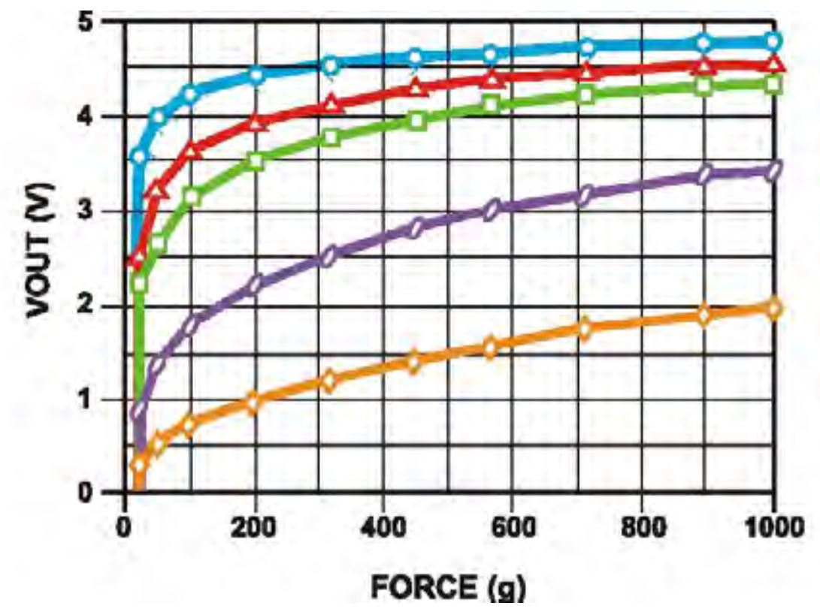
567 | 202.8
650 | 503.6
667 | 526.7 |  |  |  | Data from sensor's website (with 10k ohm)
755 | 1026.8 |  |  |  |  | poids (g) | Vout (v)
 |  |  |  |  |  | 22 | 0.89
 |  |  |  |  |  | 51 | 1.37
 |  |  |  |  |  | 101 | 1.77
 |  |  |  |  |  | 200 | 2.2
 |  |  |  |  |  | 313 | 2.5
 |  |  |  |  |  | 448 | 2.79
 |  |  |  |  |  | 565 | 2.98
 |  |  |  |  |  | 705 | 3.14
 |  |  |  |  |  | 889 | 3.35
 |  |  |  |  |  | 995 | 3.4
poids | Chiffre donné
49.8 | 340 | 350 | 350 | 346.66666667
99.8 | 585 | 596 | 615 | 598.66666667
149.6 | 688 | 695 | 704 | 695.66666667
200 | 778 | 765 | 765 | 769.33333333
250.8 | 803 | 802 | 821 | 808.66666667
300.1 | 840 | 844 | 842 | 842 |  |  |  | replication with extracted data:
501.4 | 869 | 886 | 877 | 877.33333333
601.2 | 882 | 880 | 884 | 882
999.8 | 930 | 928 | 934 | 930.66666667
1099.6 | 945 | 944 | 940 | 943
1398.7 | 960 | 956 | 961 | 959
 |  |  |  | #DIV/0!
 |  |  |  | #DIV/0!

 |  |  |  |  |  |  |  | for our measurements:

